Table 1
1. Alat pengangkat kendaraan yang memper mudah mekanik untuk melakukan perbaikan adalah ... a. Dongkrak b. Safty stand c. Car host d. Cranes e. Bike lift 2. Gambar berikut adalah menunjukkan hasil pengukuran dengan mistar geser sebesar :...
a. 43,25 mm b. 41,50 mm c. 40,25 mm d. 42,25 mm e. 41,24 mm 3. Sesuai nomor urut apa nama bagian alat ukur dibawah ini ...
a. dial gauge, tangkai gauge, washer, rod/anvil b. rod/anvil, dial gauge, tangkai gauge, washer c. rod/anvil, washer, dial gauge, tangkai gauge d. dial gauge, rod/anvil, washer, tangkai gauge e. washer, dial gauge, rod/anvil, tangkai gauge
4. Sesuai nomor urut apa nama bagian alat ukur di atas ... a. in side jaws, locking nut, skala utama, dept bar, skala vernier, out side jaws b. dept bar, skala vernier, out side jaws, in side jaws, locking nut, skala utama c. dept bar, in side jaws, locking nut, skala vernier, out side jaws, skala utama d. dept bar, in side jaws, locking nut, skala utama, skala vernier, out side jaws e. in side jaws, locking nut, skala vernier, out side jaws, skala utama, dept bar 5. Hasil pengukuran alat dibawah ini adalah ...
a. 1,04 mm b. 1,05 mm c. 1,06 mm d. 1,07 mm e. 1,08 mm
6. Dibawah ini yang bukan termasuk tujuan K3LH adalah… a. Menjamin tenaga kerja dalam meningkatkan produktivitas b. Mencegah dan mengurangi kerugian yang diderita oleh semua pihak yang bekerja c. Memberi pertolongan dini bagi pekerja bila terjadi kecelakaan d. Mencegah kecelakaan di jalan raya e. Melindungi tenaga kerja dari bahaya kecelakaan pada saat bekerja 7. Dibawah ini adalah pencemaran lingkungan yang dapat disebabkan oleh limbah oli bekas di sebuah bengkel mesin otmotif… a. Pencemaran Udara d. Pencemaran Tanah b. Pencemaran Pemandangan e. Pencemaran Warna c. Pencemaran Suara 8. Jika ditinjau dari cara memperoleh energi termal ini (proses pembakaran bahan bakar), maka motor bakar dapat dibagi menjadi 2 golongan yaitu: a. Motor bensin dan Diesel b. Motor listrik dan motor bakar c. Motor 4 langkah dan 2 langkah d. Motor bahan bakar bensin dan bahan bakar solar e. Motor pembakaran luar dan pembakaran dalam 9. Berikut ini adalah pernyataan yang BENAR tentang motor 4 langkah, kecuali… a. Untuk mendapatkan 1 kali tenaga hasil dari pembakaran gas, diperlukan 1x langkah hisap campuran bahan bakar dan udara b. Untuk mendapatkan 1 kali tenaga hasil dari pembakaran gas, diperlukan 1x percikan bunga api pada busi c. Untuk mendapatkan 1 kali tenaga hasil dari pembakaran gas, diperlukan 4x gerakan piston d. Untuk mendapatkan 1 kali tenaga hasil dari pembakaran gas, diperlukan 2x gerakan piston e. Untuk mendapatkan 1 kali tenaga hasil dari pembakaran gas, diperlukan 2 kali putaran poros engkol 10. Perbedaan mesin 4 langkah bensin dan mesin Diesel pada saat langkah hisap adalah… a. Mesin bensin yang dihisap bensin dan udara sedangkan mesin Diesel hanya udara b. Mesin bensin yang dihisap bensin sedangkan mesin Diesel hanya udara c. Mesin bensin yang dihisap udara sedangkan mesin Diesel hanya solar d. Mesin bensin

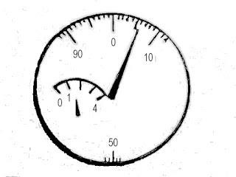
e. Mesin bensin yang dihisap udara sedangkan mesin Diesel hanya udara dan solar 11. Berikut ini adalah pernyataan yang BENAR urutan siklus langkah torak pada motor 4 tak… a. Hisap - buang – kompresi – usaha b. Hisap – usaha – kompresi - buang c. Hisap – kompresi - buang – usaha d. Hisap – kompresi – usaha - buang e. Hisap – kompresi – usaha - bilas 12. Proses pembentukkan logam sesuai dengan bentuk-bentuk yang dikehendaki dengan jalan menekan dan mendorong paksa agar logam mengalir melalui sebuah cetakan disebut.... a. Proses squeezing d. Prosesing stretching b. Prosesing drawing dan stretching e. Proses seamless c. Prosesing drawing 13. Arus listrik dapat mengalir pada sebuah rangkaian kelistrikan jika ... a. Adanya beda potensial b. Adanya rangkaian terbuka c. Adanya pergerakkan proton-proton d. Adanya pergerakkan neutron-neutron e. Adanya pergerakkan atom-atom 14. Satuan dari hambatan listrik adalah ... a. Voltage b. Ampere c. Ohm d. Watt e. Joule 15. Pada kendaraan, prinsip kerja elektromagnet digunakan pada komponen ... a. Transistor b. Resistor c. Karburator d. Relay e. Kopling 16. Resistor pada sebuah rangkaian kelistrikan digunakan sebagai ... a. Sumber arus listrik b. Sumber tegangan listrik c. Sebagai daya listrik d. Sebagai hambatan listrik e. Untuk mengukur tahanan listrik 17. Pada kendaraan, komponen yang digunakan untuk menghasilkan tegangan listrik adalah ... a. Motor starter b. Motor wiper c. Motor washer d. Regulator e. Alternator

18. Perhatikan rangkaian di bawah ini :
Bila semua saklar terhubung kemudian saklar 4 (S4) diputus, maka lampu nomer berapa saja yang masih menyala ... a. Lampu no 1 dan 3 b. Lampu no 1, 2 dan 3 c. Lampu no 1, 2, 3, 5 dan 6 d. Lampu no 1, 2, 3 dan 6 e. Hanya lampu no 1 19. Komponen pada kendaraan yang memanfaatkan induksi mutual untuk mengahasilkan tegangan tinggi adalah ... a. Karburator b. Motor starter c. Koil pengapian d. Motor kipas e. Alternator 20. Perhatikan gambar di bawah ini :
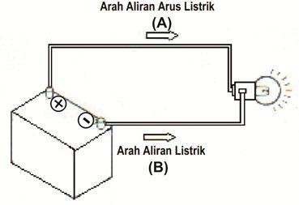 Pada gambar diatas arah aliran listrik yang ditunjukkan huruf A merupakan arah aliran ... a. Arah aliran listrik teori proton b. Arah aliran listrik teori elektron c. Arah aliran listrik teori neutron d. Arah aliran listrik teori modern e. Arah aliran listrik teori konvensional 21. Kerugian motor 4 tak diantaranya adalah : a. Suara akan lebih halus. b. Terdapat mekanisme penggerak klep, sehingga perawatan lebih sulit. c. Tidak memakai oli samping. d. Panas mesin lebih tinggi dari motor 2 tak.

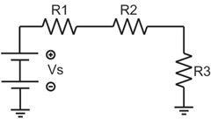
e. Putaran mesin akan lebih halus jika jumlah silindernya sedikit. 22. Yang dimaksud langkah bilas pada motor 2 tak adalah : a. Proses masuknya gas campuran bensin dan udara masuk ke ruang engkol. b. Proses masuknya gas campuran bensin dan udara masuk ke ruang karburator. c. Proses keluarnya gas campuran bensin dan udara ke ruang engkol. d. Proses pemasukan pada saat langkah hisap. e. Proses masuknya gas campuran bensin dan udara yang masuk ke ruang bakar/silinder dari ruang engkol. 23. Alat yang digunakan untuk mengukur berat jenis batrai adalah ... a. Thermometer b. Multitester c. Hydrometer d. Voltmeter e. Elektrometer 24. Pada mobil-mobil yang berada di indonesia kebanyakan menggunakan batrai dengan tegangan sebesar ... a. 10 v b. 11 v c. 12 v d. 13 v e. 15 v 25. Batrai merupakan penyimpanan arus pada kendaraan, tegangan yang dikeluarkan daro batrai merupakan tegangan .. a. Lurus b. Bergelombang c. Bolak balik d. Searah e. Netral 26. Perhatikan gambar di bawah ini :

Bila diketahui tahanan pada R1 sebesar 2 ohm, R2 sebesar 1 ohm dan R3 sebesar 6 ohm, maka tahanan total pada rangkaian tersebut adalah ... a. 12 ohm b. 3 ohm c. 0,6 ohm d. 6 ohm e. 9 ohm 27. Syarat pemasangan alat pemadam api ringan, kecuali: a. Jarak jangkauan, maksimum 10 m b. Tinggi pemasangan maksimum 125 cm c. Kekuatan konstruksi tabung harus diuji padat dengan air sesuai ketentuan d. Ditempatkan yang mudah dijangkau dan tidak di ikat mati/digembok
e. Jenis media dan ukurannya harus sesuai dengan klasisikasi kebakaran dan bebanapi 28. 3 faktor yang menjadi kendala pembakaran dalam mesin sehingga pembakaran tidak sempurna dalah : a. Bahan bakar tidak murni, udara tidak murni oksigen dan pembakaran berlangsung sangat singkat. b. Tekanan kompresi turun, udara tidak murni oksigen dan pembakaran berlangsung sangat pendek. c. Bahan bakar murni, udara tidak murni oksigen dan pembakaran berlangsung sangat lama. d. Tekanan pembakaran kecil, suhu udara rendah dan kepadatan bahan bakar sangat tinggi. e. Tekanan pembakaran yang dihasilkan besar, waktunya singkat dan tenaga yang dihasilkan besar. 29. Hasil pengukuran alat di bawah ini adalah...
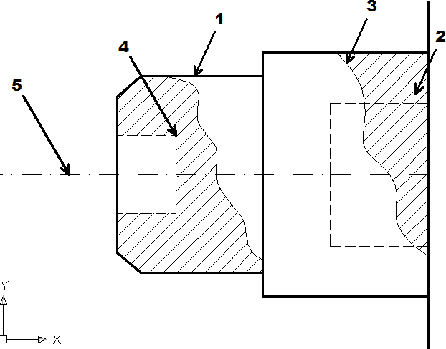 a. 15,050 mm b. 15,100 mm c. 16,055 mm d. 11,155 mm e. 11,245 mm
Perhatikan garis gambar berikut dibawah ini (soal untuk nomor 30 )
A
B
C
D
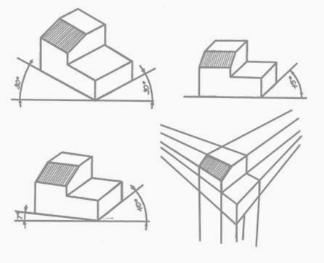 30. Pada keterangan nomor 1 nama garis tersebut adalah ... a. Garis tebal kontinu b. Garis tipis kontinu c. Garis ukuran d. Garis sumbu e. Garis yang berhalang 31. Standar ISO singkatan dari ... a. International Standarisasi of Organization b. International Standarization of Organization c. International Stabilizator of Organization d. International Standardization of Organization
e. International Stabilizator for Organization
Proyeksi gambar dibawah ini untuk soal nomor 32 s/d 33
32. Berdasarkan gambar diatas, maka huruf A adalah proyeksi ... a. Ortogonal b. Isometric c. Miring d. Dimetris e. Perspektif 33. Berdasarkan gambar diatas, maka huruf B adalah proyeksi ... a. Ortogonal b. Isometric c. Miring d. Dimetris e. Perspektif 34. Etiket dapat disebut juga sebagai ... a. Kolom keterangan nama b. Kepala gambar c. Keterangan bahan yang dipakai d. Tempat ukuran gambar e. Kolom gambar 35. Setiap gambar kerja yang dibuat selalu ada etiketnya, dimanakah letak etiket dibuat ... a. Sisi kiri bawah b. Sisi kanan bawah c. Sisi kiri atas d. Sisi kanan bawah e. Sisi tengah kertas gambar
36. Pada gambar diatas adalah bentuk simbol dari gambar proyeksi ... a. Proyeksi isometri b. Proyeksi eropa c. Proyeksi amerika d. Proyeksi eropa amerika
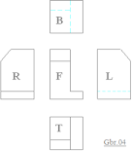 e. Proyeksi ortogonal 37. Berapa derajadkah kemiringan yang harus di buat untuk membuat garis arsiran ... a. 15° b. 25° c. 35° d. 45° e. 55° 38. Garis miring tipis yang dibatasi oleh garis batas pemotong ,merupakan definisi dari ... a. Garis arsisran b. Garis sumbu c. Garis tepi d. Garis potongan e. Garis hiden
39. Dari proyeksi di samping manakah bentuk benda yang bener di bawah ini ...
a. b. c.
d. e. 40. Di bahawah ini yang termasuk komponen optik adalah.... a. resistor b. laser dioda c. dioda d. kapasitor e. tranformator
Esayy 1. Gambarkan sistem diagram panas pada mesin beserta keterangannya! 2. Pada sebuah mesin di ketahui diameter silinder sebesar 27,4 dan langkah torak sebesar 20 terdapat 4 silinderberapa volume silinder tersebut? 3. Sebuatkan 3 fungsi gambar teknik dan jelaskan ! 4. Apa yang anda ketahui tentang SST nomor 09301-87701, SST nomor 09217- 87001 dan jelas kan fungsinya! 5. Sebutkan jenis –jenis kunci yang anda ketahui serta gambarkan minimal 3 !

